Android issue List
Groom App Android List

품질관리팀 Field
ID | 버전 | 이슈 내용 | 발생 경로 | 기대 동작 | 상태 | 주기 | 시험자 | 시험일 | 비고 | 캡 쳐 | 비고
1 | 0.1 | 가로모드 전환시 스크롤이 안되서 화면이 잘림 | 1. APP 모든 화면 해당 | 1. 가로모드를 하지 못하게 막는다. 2. 가로모드에서도 스크롤이 되게 한다 | CLOSE | 항상 | 강병훈 | 2019.11.27
2 | 0.1 | APP에서 나오는 그래프가 PC쪽하고 상이하는 문제 | 1. 로그인한다. 2. Profile을 선택한다. 3. Tech001을 선택한다 4. 이슈 확인 | Web하고 App 그래프가 같아야 한다. WEB에서 Tech001 확인 | CLOSE | 항상 | 강병훈 | 2019.11.27 |  | APP, WEB
3 | 0.1 | Temperature 탭 클릭 후 조회기간을 "1주일"로 선택을 하면 Geiger로 이동되는 문제 | 1. 로그인 한다. 2. Temperature 탭을 클릭한다. 3. 조회기간을 1주일로 선택한다. 4. 이슈확인 | Geiger로 이동되면 안된다. | CLOSE | 항상 | 강병훈 | 2019.11.27
4 | 0.1 | Humidity 탭 클릭 후 REFRESH을 클릭하면 Geiger로 이동되는 문제 | 1. 로그인 한다. 2. Humidity 탭을 클릭한다. 3. REFRESH를 클릭한다. 4. 이슈확인 | 해당 탭에서 그래프가 Refresh 되어야 한다. | CLOSE | 항상 | 강병훈 | 2019.11.27
5 | 0.1 | Temperature 탭 클릭 후 조회기간을 "1주일"로 선택을 하면 Geiger로 이동되는 문제 | 1. 로그인 한다. 2. Temperature 탭을 클릭한다. 3. 조회기간을 1주일로 선택한다. 4. 이슈확인 | Geiger로 이동되면 안된다. | CLOSE | 항상 | 강병훈 | 2019.11.27
6 | 0.1 | Humidity 탭 클릭 후 REFRESH을 클릭하면 Geiger로 이동되는 문제 | 1. 로그인 한다. 2. Temperature 탭을 클릭한다. 3. REFRESH를 클릭한다. 4. 이슈확인 | 해당 탭에서 그래프가 Refresh 되어야 한다. | CLOSE | 항상 | 강병훈 | 2019.11.27
7 | 0.1 | Profile항목에서 스크롤이 안되는 문제 | 1. Profile 항목으로 들어간다. 2. 이슈 확인 | 스크롤이 되어야 한다. | CLOSE | 항상 | 강병훈 | 2019.11.27
8 | 0.1 | Setting에서 로딩이 두개로 보여서 이상해 보임 | 1. Setting에서 아래로 Drag를 한다. 2. 이슈 확인 | 로딩아이콘을 하나로 통일한다. | CLOSE | 항상 | 강병훈 | 2019.11.27 | 2019-11-28 수정 되지 않음 같은 현상 재현됨 | 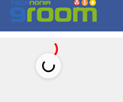
9 | 0.1 | Profile 항목에서 디바이스 선택 후 다시 Profile항목에서 디바이스를 선택하지 않고 뒤로 가기 버튼 누르면 이전 디바이스가 없어지는 문제 | 1. Profile 항목으로 들어간다. 2. 디바이스를 선택한다. 3. 다시 Profile을 클릭한다. 4. 뒤로가기 버튼을 누른다. 5. 이슈확인 | 선택되었던 디바이스가 계속 유지되어야 한다. | CLOSE | 항상 | 강병훈 | 2019.11.27
10 | 0.1 | 로그인화면 Groom 이미지 "M" 흰색 점 보임 | 1. 로그인화면 타이틀 확인 | 이미지 교체 | CLOSE | 항상 | 강병훈 | 2019.11.27
11 | 0.1 | 로그인 후 진입 시 상단 타이틀 "M" 흰색 점 보임 | 1. 메인화면 타이틀 확인 | 이미지 교체 | CLOSE | 항상 | 강병훈 | 2019.11.27
12 | 0.1 | REFRESH 가운데 맞춤 및 글씨 크기 조절 | 1. 메인화면 REFRESH확인 | 위 아래 가운데 맞춤 및 글씨 크기 조절 | CLOSE | 항상 | 강병훈 | 2019.11.27
13 | 0.1 | 조회기간 1일 1주일 1달 간격 조정 | 1. 조회기간 확인 | 위 아래 간격 조절 | CLOSE | 항상 | 강병훈 | 2019.11.27
14 | 0.1 | 하단 버젼 표시되어있는 부분 글자 간격 조정 | 1. 하단바 확인 | 위 아래 간격 조절 | CLOSE | 항상 | 강병훈 | 2019.11.27
15 | 0.1 | 네비게이션 바 통일 "Profile" 항목 들어가면 파란색인데 Main에서 누르면 네이비 색임 | 1. 메인에서 네비게이션 바를 확인한다 2. 네이비색 확인 3. Profile을 클릭하고 네비게이션 바를 확인한다. 4. 파란색 확인 | 네비게이션 바 색을 통일 시킨다. | CLOSE | 항상 | 강병훈 | 2019.11.27 |  | 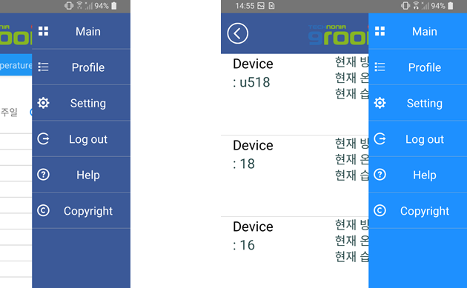
16 | 0.1 | 아이디/패스워드를 잘못 입력시 팝업메시지가 두번 나오는 문제 | 1. 로그인 화면에서 아이디/패스워드를 잘못 입력한다. | 팝업창이 하나만 나와야 됨 | CLOSE | 항상 | 강병훈 | 2019.11.27
17 | 0.1 | Wifi 오류 팝업창 문구추가 요청 | 1. 로그인을 한다. 2. Setting에 들어가서Wifi설정을 잘못 입력한다. 3. 팝업창 확인 | 해당 팝업에 이에 맞는 문구가 추가되어야 한다. | OPEN | 항상 | 강병훈 | 2019.11.27 | 개선사항 |  | 개선사항
18 | 0.1 | 아이디/패스워드 오류 문구 추가 요청 | 1. 로그인 화면에서 아이디/패스워드를 잘못 입력한다. 2019-11-29 추가 이슈 : 아이디 입력 칸에 @ 입력 안했을 때의 문구창 확인 (invalid email로 나옴) | 해당 팝업에 이에 맞는 문구가 추가되어야 한다. | CLOSE | 항상 | 강병훈 | 2019.11.27 | 개선사항 (개선 완료) | 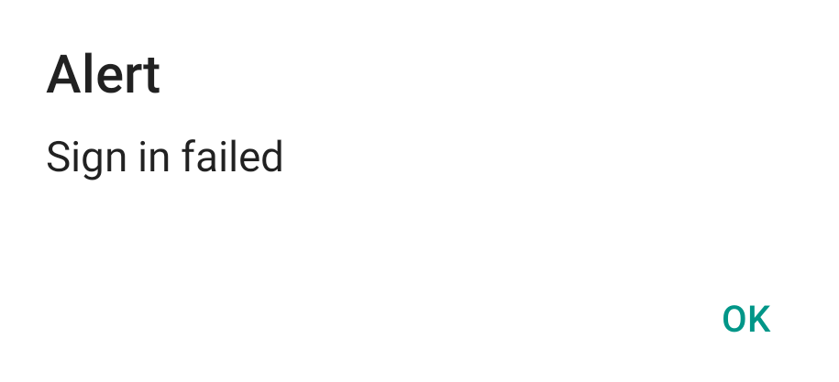 | 개선사항
19 | 0.1 | 앱 종료 하고 다시 진입시 기존에 선택되었던 디바이스가 계속 유지되어있어야됨 | 1. 로그인이 되어있는 상태에서 Device를 선택 후 종료한다. 2. 재로그인을 한다 3. 이슈 확인 | 기존에 선택되었던 디바이스가 계속 유지되어야 한다. | RE-OPEN | 항상 | 강병훈 | 2019.11.27 | 개선사항 |  | 개선사항
20 | 0.1 | Register, Sign In "버튼"으로 변경요청 | 1. 로그인 화면 Register, Sign In 버튼 확인 | Register, Sign In을 버튼을 만들어야 유저들이 헷갈리지 않을거 같음 | CLOSE | 항상 | 강병훈 | 2019.11.27 | 개선사항 |  | 개선사항
21 | 0.1 | 버전은 네비게이션 바 하단에 위치 요청 | 1. 하단바 확인 | 네비게이션 바에 버전을 표시하는게 좋을 것 같음 | CLOSE | 항상 | 강병훈 | 2019.11.27 | 개선사항 (22번과 동일) | 2020.01.07 현 상태 유지 | 개선사항
22 | 0.1 | 하단반에 버전 표시하던 곳을 디바이스 표시 요청 | 1. 하단바 확인 | 하단에 버전 표시하던 곳을 선택된 Device 이름을 표시하는게 좋을 것 같음 | CLOSE | 항상 | 강병훈 | 2019.11.27 | 개선사항 (이를 구현하기 위해서는 현재의 앱 구조상 많은 부분을 바꿔야 하기 때문에, 중요한 이슈가 아닌 이상 일단은 현 상태를 유지하는 것이 좋을 것 같습니다..) | 2020.01.07 현 상태 유지 | 개선사항
23 | 0.1 | 메인화면 상단 뒤로가기, 목록아이콘 간격 맞지 않음 | 1. 상단바 확인 | 간격이 같아야 한다. | CLOSE | 항상 | 강병훈 | 2019.11.28 | 개선 완료 |  | 개선사항
24 | 0.1 | Profile 에서 리스트 맨 밑에 위치한 "+" 이미지 깨져보임 | 1. 로그인한다. 2. Profile을 선택한다. 3. 리스트 맨 밑에 확인 | 이미지가 깨져보이지 않아야 한다. | OPEN | 항상 | 강병훈 | 2019.11.28 | 원본 이미지의 화질이 고화질이 아니라 생기는 문제인 듯 합니다. 해결책으로는 대체용 이미지를 새로 보내 주셨으면 합니다. | 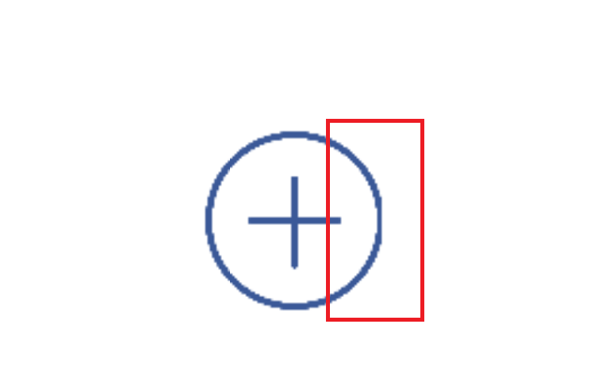 | 개선사항
25 | 0.1 | Setting에서 Device name이 잘리는 문제 | 1. 로그인한다. 2. Setting을 선택한다. 3. 기기 확인 | Device name이 잘리지 않아야 한다 | OPEN | 항상 | 강병훈 | 2019.11.28 | 해결책으로는 기본적으로 디바이스 이름의 길이를 제한하는 것이 좋을 것 같습니다. "Bluetooth Device"라는 텍스트 역시 "BLE Device"로 그 길이를 줄이겠지만, 기본적으로 사용자가 너무 긴 이름을 사용하지 못하게 제한하는 정책 역시 필요 할 것 같습니다. | 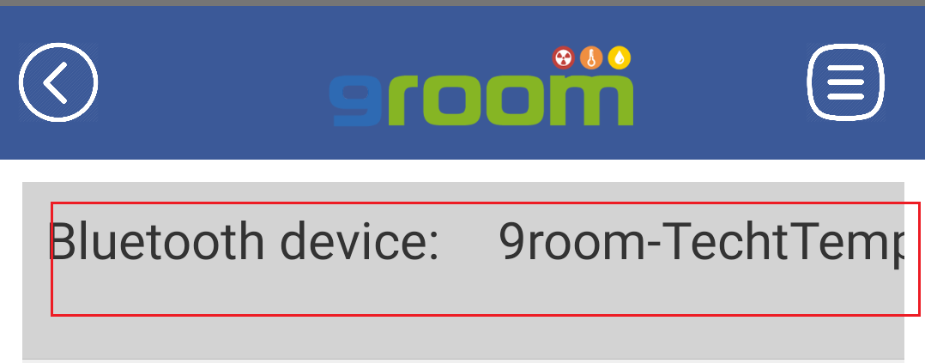 | 개선사항
26 | 0.1 | Profile 리스트에서 항목 간격 조절 | 1. 로그인한다. 2. Profile 리스트에서 확인한다. | 세로맞춤을 중앙으로 배치하도록 하면 좋을 것 같습니다. | CLOSE | 항상 | 강병훈 | 2019.11.28 | 개선사항 (개선 완료) | 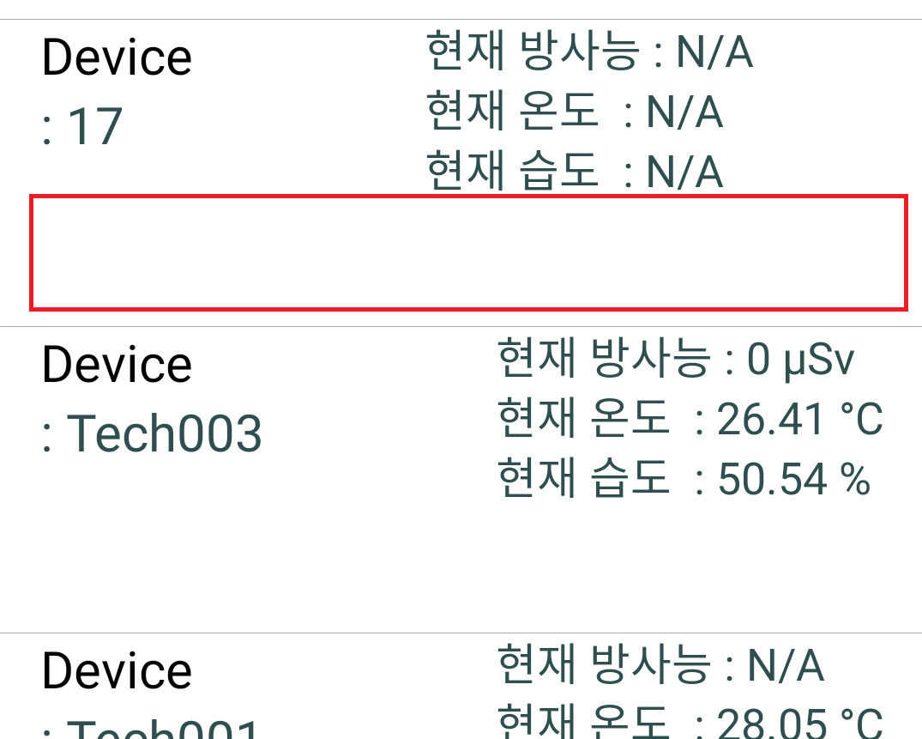 | 개선사항
27 | 0.1. | APP에 있는 버튼 색깔 변경 | APP에 있는 버튼 확인 | 해당 버튼들이 APP에 맞지 않은 색깔인거 같아서 변경을 해야될 것 같습니다. 해당 관련 부분은 디자이너와 얘기해서 어떤게 좋을지 얘기해보겠습니다. | OPEN | 항상 | 강병훈 | 2019.11.28 | 개선사항 | 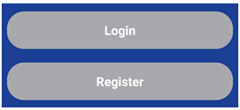 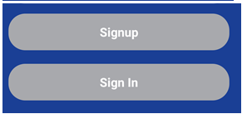 | 개선사항
28 | 0.1 | 태블릿 PC로 로그인을 했을 때 메인 화면 그래프가 스크롤이 되는 문제 | 1. 태블릿으로 로그인한다. 2. 메인화면 확인 | 그래프 해상도가 크기에 맞게 고정되어야 한다. | OPEN | 항상 | 강병훈 | 2019.11.29 | 개선사항 |  | 개선사항
29 | 0.1 | 그래픽 조회 단위가 계속 1일 사이로 조회되는 문제 | 1. 로그인을 한다. 2. 그래피 조회기간을 1주일, 한달을 클릭한다. 3. 이슈 확인 | 1주일이면 1주일단위로 조회가 되어야 되고 한달이면 한달 단위로 조회 되어야 된다. | CLOSE | 항상 | 강병훈 | 2019.12.11 | 개선 완료 |  | 개선사항

